Sheet1
第31 回さんさんフェスタ出展申請書
9月30日（水 ）までにご提出をお願いします。
団体名 | 広報媒体に記載するため、正式名称でご記入をお願いします
代表者名
団体の種類 該当するものに〇をつけてください。
１ ぱれっとJOYO市民会議構成団体 ２ 市男女共同参画推進団体 ３ 活動の拠点が主に城陽市内で活動し、構成員（性別を問わない）の３分の２以上が市内在住・在勤・在学である男女共同参画を推進する市民団体 ４ その他 ※ ３、４の場合は、出展要件の確認可能な団体の会則、活動概要、名簿等の資料提出を求めることがあります
説明会の案内や出展内容等についての問い合わせ連絡先 | 氏名
 | 住所
 | 電話番号
 | FAX番号
 | E-mail
Ａ～Ｄの出展をご希望される欄の記入をお願いします。 最終ページに全員にお尋ねしている項目があります。
Ａ 展示
１．ご希望される方に〇をつけてください。※ ①若しくは②いずれかで選択をお願いします ① パネル展示：サイズ希望をお聞かせください a 縦120cm×横210cm b 縦120cm×横100cm ② パネル・テーブル展示：サイズ希望をお聞かせください a パネル縦120cm×横210cm・テーブル縦45cm×横180cm b パネル 縦120cm×横100cm・テーブル縦45cm×横85cm
２．予定している展示内容をご記入ください。
３．展示内容が伝わるような、また、展示内容に関心が持てるようなキャッチフレーズを 20字以内でお願います。＊広報媒体に活用します。

４．主な展示内容に〇をつけてください。（1分野のみ）
１ 保健・医療・福祉 ２ 社会教育 ３ まちづくり ４ 観光 ５ 学術・文化・芸術・スポーツ ６ 環境の保全 ７ 災害救済・地域安全 ８ 人権・平和・男女共同参画 ９ 国際協力 10 子どもの健全育成 11 情報化社会・科学技術の振興 12 職業能力・雇用機会 13 消費者の保護
5．展示をされるにあたって、ワイヤー及びフックの利用をご希望されますか。 ※ご利用されない団体については、マジックテープ（数量に上限有）を準備時にお渡しします
ワイヤー |  | 希望する ・ 希望しない |  | 希望数
大フック |  | 希望する ・ 希望しない |  | 希望数
小フック |  | 希望する ・ 希望しない |  | 希望数
小フック：縦約5cm 大フック：縦約14cm
ワイヤー：長さ調整可能
＊ 準備時に貸出いたします ＊ ８キロまで耐久性有
・ パネルにフックを取り付け、フックに展示物を設置する
・ パネルにフックを取り付けそこにワイヤーを設置し、ワイヤーに展示物を設置する
ワイヤーを設置することで展示位置の調整が可能となります
使用参考例
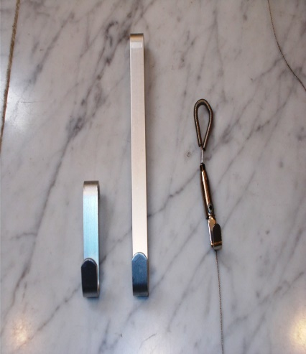 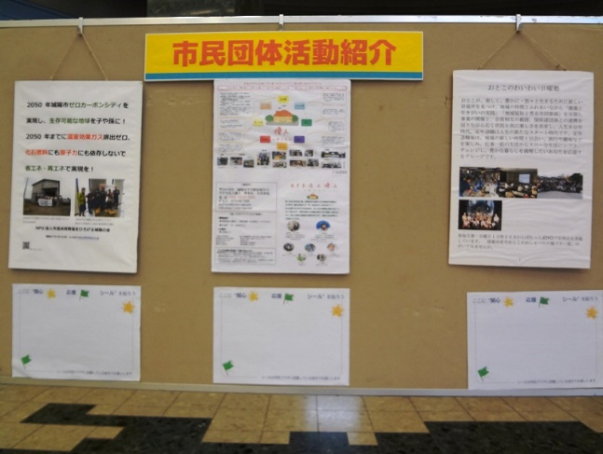
B 手作り品の販売
１．販売を希望する分野に〇をつけてください。 ① 食品 ＊詳細は要項５の２）を参照ください ② 手工芸品 ③ その他
２．分野ごとに販売内容（商品名）の詳細をご記入してください。
食品
手工芸品
その他
C 手作り体験 ・ ワークショップ
内容を表すタイトルを10字以内でお願いします。

内容
対象
定員
費用
事前申込 の有無 | ① 無 ② 有（申込先と申込方法をご記入ください。）
D 演奏など発表 ※ 原則、楽屋はありません
詳細 内容 | 出演内容
 | 出演人数
 | 出演者の年代 記入例 20歳代から40歳代
 | 希望する出演時間 ※原則20分以内
全員にお尋ねします。
１．出展にあたって、電源を利用されますか。 はい ・ いいえ
２．「はい」と回答された方は、詳細をご記入ください。
家電名 |  |  | ワット数 | 個数 | 個
家電名 |  |  | ワット数 | 個数 | 個
家電名 |  |  | ワット数 | 個数 | 個
家電名 |  |  | ワット数 | 個数 | 個
提出先 城陽市男女共同参画支援センター ぱれっとJOYO 〒610-0121 城陽市寺田林ノ口11-114 電話 0774－54－7545 FAX 0774ー55ー5601

